1図
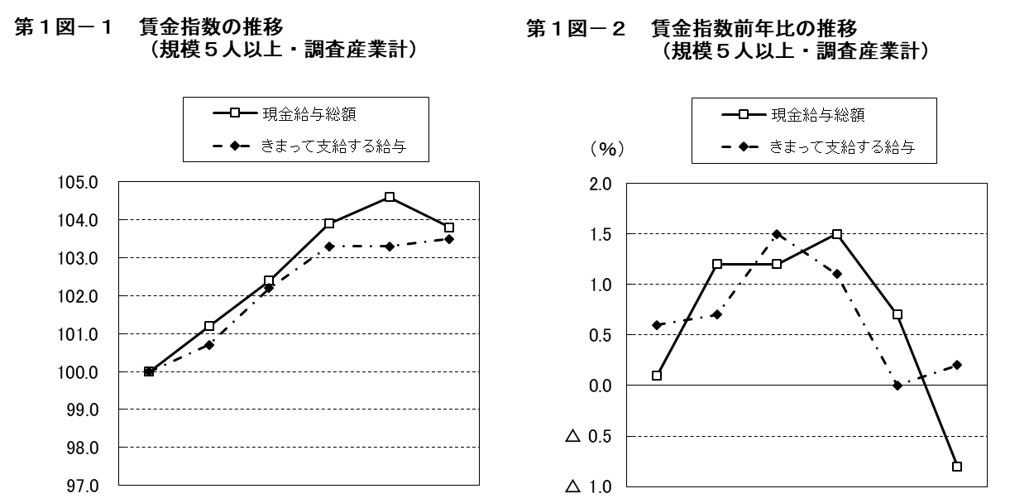

 | 平成 |  |  |  | 令和 |  |  | 平成 |  |  |  | 令和
 | 27年 | 28年 | 29年 | 30年 | 元年 | 2年 |  | 27年 | 28年 | 29年 | 30年 | 元年 | 2年
現金給与総額 | 100.0 | 101.2 | 102.4 | 103.9 | 104.6 | 103.8 | 現金給与総額 | 0.1 | 1.2 | 1.2 | 1.5 | 0.7 | △ 0.8
きまって支給する給与 | 100.0 | 100.7 | 102.2 | 103.3 | 103.3 | 103.5 | きまって支給する給与 | 0.6 | 0.7 | 1.5 | 1.1 | 0.0 | 0.2

2図
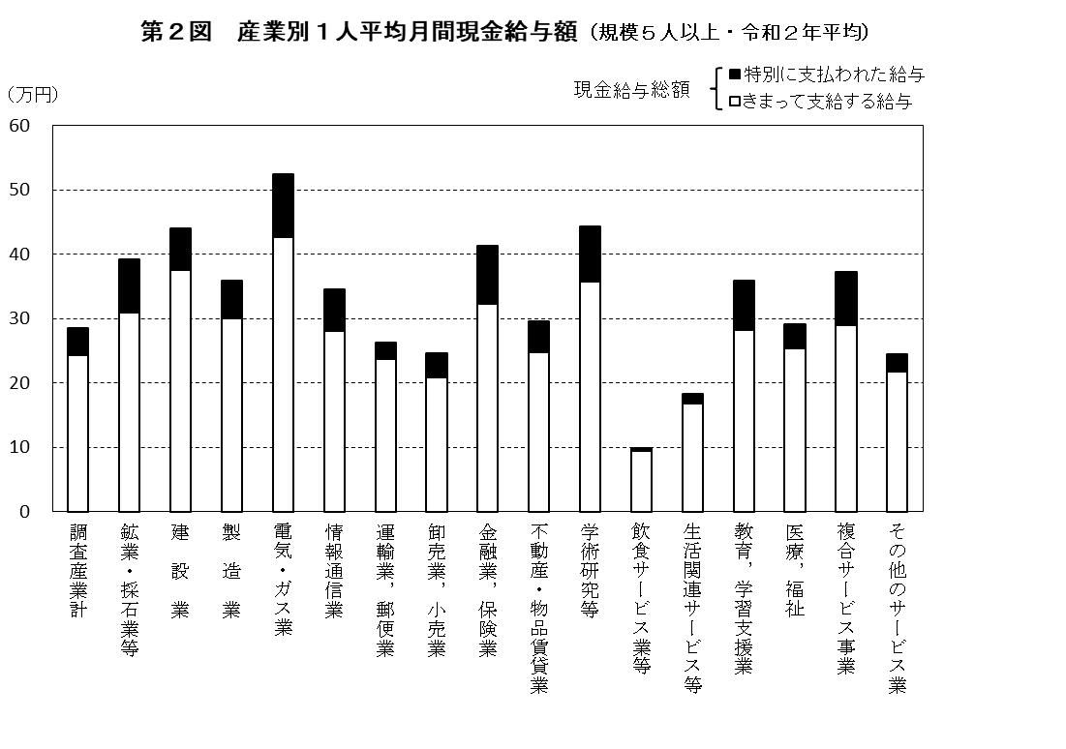

3図
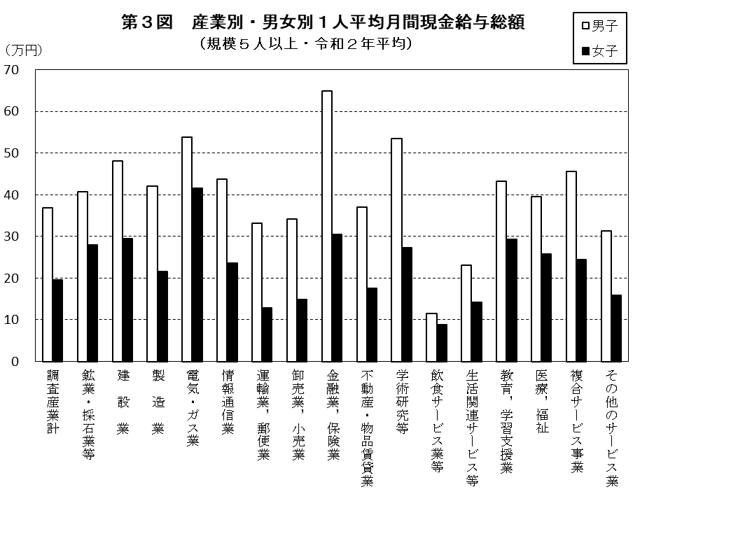

4図
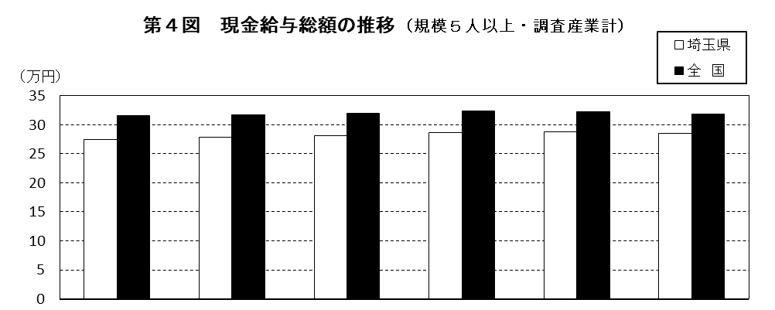

 | 平成 |  |  |  | 令和
 | 27年 | 28年 | 29年 | 30年 | 元年 | 2年
埼玉県 | 275,030 円 | 278,352 円 | 281,758 円 | 285,940 円 | 287,873 円 | 285,462 円
全 国 | 315,856 円 | 317,862 円 | 319,453 円 | 323,547 円 | 322,552 円 | 318,405 円
格 差 | 87.1 | 87.6 | 88.2 | 88.4 | 89.2 | 89.7
（注） 格差は、全国を100としたときの埼玉県の値である。

5図
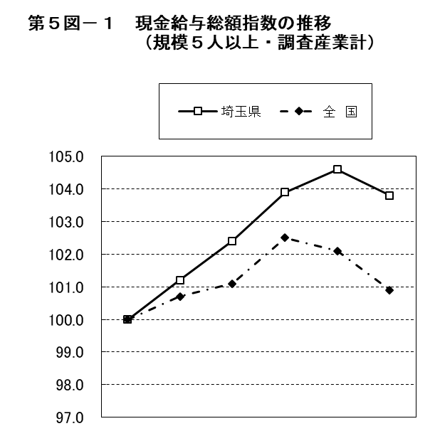
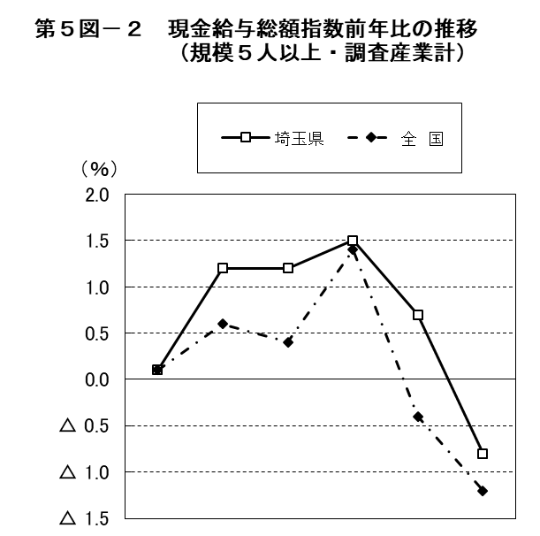

 | 平成 |  |  |  | 令和 |  |  | 平成 |  |  |  | 令和
 | 27年 | 28年 | 29年 | 30年 | 元年 | 2年 |  | 27年 | 28年 | 29年 | 30年 | 元年 | 2年
埼玉県 | 100.0 | 101.2 | 102.4 | 103.9 | 104.6 | 103.8 | 埼玉県 | 0.1 | 1.2 | 1.2 | 1.5 | 0.7 | △ 0.8
全 国 | 100.0 | 100.7 | 101.1 | 102.5 | 102.1 | 100.9 | 全 国 | 0.1 | 0.6 | 0.4 | 1.4 | △ 0.4 | △ 1.2

